照片
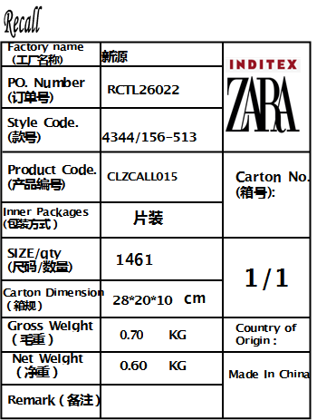
柬埔寨空运快递： 新源 No.7,Chhun Hong Industral Park,National Road No.4, Svay Chrum Village.Beckchan Commune, Angsnoul District, Kandal Province, Cambodia. 罗云 855 81 353 862 春风工业园7A SYSG（新源）

